第6章 IT構想・企画 全体の流れ（詳細版）
IT構想・企画
Why
What
How
個別プロジェクト計画・立上げへ続く

1 要求の取りまとめ
A 要求の取りまとめ
2 業務・システムの概要定義
B 業務・システムの概要定義
3 実現シナリオの策定
C 実現シナリオの策定

A1 ビジネスを取り巻く環境を把握し、
課題を明確にする
A3 業務・システムの要求を
概括する
B1 新業務・システムの概要を定義する
B3 技術的なアーキテクチャ
を定義する
B4 移行を検討する
C1 実現のシナリオを策定する
C2 企画の承認を得る

①
経営戦略／ユニット戦略・情報戦略／IT戦略を把握する
①
要求を体系化する
①
ハイレベルな業務プロセスモデルを作成する
②
概念データモデルを作成する
①
自社基盤で用意されている技術情報を収集する
①
業務・システムへの影響を整理する
①
プロジェクトを定義する
①
これまでの検討を企画としてまとめる

②
要求の妥当性を確認する
②
非機能要求を検討する
②
ステークホルダーを把握する
③
世の中の趨勢(ビジネス・IT)を確認し、自社の状況を把握する
②
業務・システム変更への対応を検討する
②
プロジェクトの方針（開発手法など）を策定する
②
システム企画の承認を得る
③
業務プロセスとデータの相互作用を検証する

③
システムの配置を検討する
③
前提・制約事項を洗い出す
④
ビジネス上の課題を明確にする
③
リスクの対応策を検討する
④
システム化の領域を明確にし、自社基盤の活用を考慮する

④
自社基盤の利用内容を定義する

○経営戦略／ユニット戦略・情報戦略／IT戦略概要
○ステークホルダー分析結果
－ステークホルダー一覧
－ステークホルダーマトリクス
－ステークホルダーオニオン図
○ビジネス動向資料
○IT技術動向資料
○自社の状況資料
－SWOT分析
○インタビュー記録
○CSF階層図
○CSF分析表
④
ソリューション候補を選定する
④
マスタスケジュールを策定する

○新業務プロセス階層図（PDD）
○新業務プロセス記述
○新業務フロー
○新エンティティ記述
○新エンティティ関連図（ERD）
○新業務プロセス／エンティティマトリクス
○新システム関連図
○新業務プロセス／要求マトリクス
○要求・ソリューション一覧（更新）
○自社基盤に無い技術情報
○非機能要求
○要求・ソリューション一覧（更新）
○新システム配置図
○新アーキテクチャ構成要素一覧
○新アーキテクチャ構成図
○業務・システムへの影響と対応策
○要求・ソリューション一覧（更新）
○システム企画書
（方針稟議書に添付）

⑤
想定投資対効果を算出する
⑤
体制を検討する

⑥
新業務・システム構想の承認を得る
⑥
調達先を検討する
B2 業務運用の体制を定義する
A2 現行業務・システムを把握し
課題を明確にする

①
業務運用の役割と組織構造を定義する
①
現行の組織構造と役割を把握する
③
現行システムを把握する
⑦
投資対効果を算出する

○新ロケーション一覧
○新業務プロセス／ロケーションマトリクス
○新役割プロフィール
○新組織構成図
②
現行業務を把握する
④
システム運用状況を把握する
⑧
シナリオの妥当性を確認する

【凡例】

⑤
現行の問題点を明確にする
ITを導入したい組織が担う作業
B5 自社基盤の活用を含め、ソリューション候補を評価する

①
評価の目的と方法を明確にする

○現行組織構成図
○現行役割プロフィール
○現行ロケーション一覧
○業務用語定義
○現行業務プロセス階層図（PDD）
○現行業務フロー
○現行業務プロセス記述
○現行エンティティ記述
○現行エンティティ関連図（ERD）
○現行業務プロセス／エンティティマトリクス
○現行システム関連図
○現行システム配置図
○現行アーキテクチャ構成要素一覧
○現行アーキテクチャ構成図
○現行システム資産一覧
○システム運用状況
○問題点一覧
○問題分析結果
○要求分析シート
○前提・制約事項
○現行業務プロセス／要求マトリクス
○要求・ソリューション一覧
○想定投資対効果
－定量効果
－定性効果
－影響
－想定投資額
○新業務・システム構想検討書
－新業務・システムのイメージ、狙い
ＩＴを導入したい組織が主導で、ＩＴ支援組織の支援を受けながら担う作業
○プロジェクト定義
○プロジェクトの方針
－開発方針
－調達方針
－移行方針
－運用方針
○リスク対応策
○マスタスケジュール
○体制案
○調達先評価表
○概算コスト
○投資対効果
○要求・ソリューション一覧（更新）

②
新業務・システムのイメージを評価する
③
新業務・システムの流れを評価する
④
新アーキテクチャを評価する

ＩＴを導入したい組織が主導で、現行システムの運用担当の支援を受けながら担う作業

⑤
ソリューションの妥当性を確認する

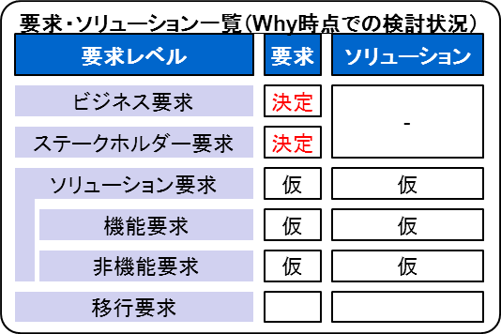
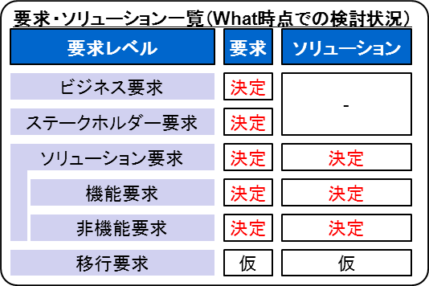

作業順序

○アウトプット
○評価計画
○プロトタイプ
○要求・ソリューション一覧（更新）

